Chi tiết địa chất
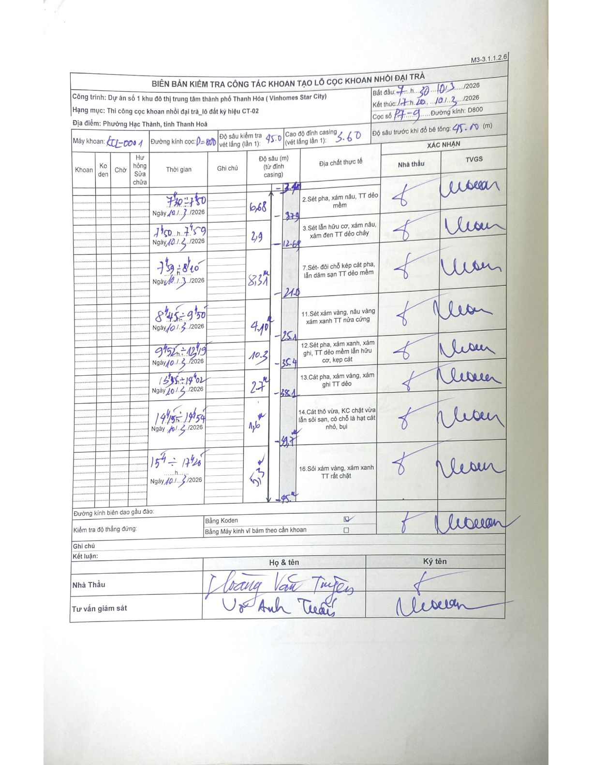
Dự án | Dự án số 1 khu đô thị trung tâm thành phố Thanh Hóa (Vinhomes Star City)
Hạng mục | Thi công cọc khoan nhồi đại trà_lô đất ký hiệu CT-02
Tên bộ phận | Phường Hạc Thành, tỉnh Thanh Hoá
Số hiệu cọc | P7-9
Biên bản số | KCL-0001
Đường kính | D800
Bắt đầu thi công | 07:30 10/03/2026
Kết thúc thi công | 17:20 10/03/2026

Địa chất TT | Đường kính | Mô tả lớp thiết kế | Từ (h) | Đến (h) | Cao độ từ | Cao độ đến | T.Gian (h) | Dài (m) | V (m/h) | Ghi chú
1 | D800 | 2. Sét pha, xám nâu, TT dẻo mềm | 07:30 10/03/2026 | 07:50 10/03/2026 | 0 | 0 | 0.33 | 0 | 0 | Chiều dài lớp 6.38m
2 | D800 | 3. Sét lẫn hữu cơ, xám nâu, xám đen TT dẻo chảy | 07:50 10/03/2026 | 07:59 10/03/2026 | 0 | 0 | 0.15 | 0 | 0 | Chiều dài lớp 2.9m
3 | D800 | 7. Sét- đôi chỗ kẹp cát pha, lẫn dăm sạn TT dẻo mềm | 07:59 10/03/2026 | 08:10 10/03/2026 | 0 | 0 | 0.18 | 0 | 0 | Chiều dài lớp 8.31m
4 | D800 | 11. Sét xám vàng, nâu vàng xám xanh TT nửa cứng | 08:45 10/03/2026 | 09:50 10/03/2026 | 0 | 0 | 1.08 | 0 | 0 | Chiều dài lớp 4.10m
5 | D800 | 12. Sét pha, xám xanh, xám ghi, TT dẻo mềm lẫn hữu cơ, kẹp cát | 09:52 10/03/2026 | 12:19 10/03/2026 | 0 | 0 | 2.45 | 0 | 0 | Chiều dài lớp 10.3m
6 | D800 | 13. Cát pha, xám vàng, xám ghi TT dẻo | 13:35 10/03/2026 | 14:02 10/03/2026 | 0 | 0 | 0.45 | 0 | 0 | Chiều dài lớp 2.7m
7 | D800 | 14. Cát thô vừa, KC chặt vừa lẫn sỏi sạn, có chỗ là hạt cát nhỏ, bụi | 14:15 10/03/2026 | 14:54 10/03/2026 | 0 | 0 | 0.65 | 0 | 0 | Chiều dài lớp 1.6m
8 | D800 | 16. Sỏi xám vàng, xám xanh TT rất chặt | 15:40 10/03/2026 | 17:20 10/03/2026 | 0 | 0 | 1.67 | 0 | 0 | Chiều dài lớp 5.3m

ẢNH BIÊN BẢN GỐC

